信用交易
融资融券市场交易数据统计（20220805）

标的证券 | 融资融券余额（亿元） | 融资余额（亿元） | 融券余额（亿元） | 融资买入额（亿元） | 融资融券规模变化（亿元） | 融资余额增幅(‰) | 融券余额增幅(%)
统计数据 | 16,198.24 | 15,145.91 | 1,052.33 | 685.91 | 10.28 | -2.08 | 4.14
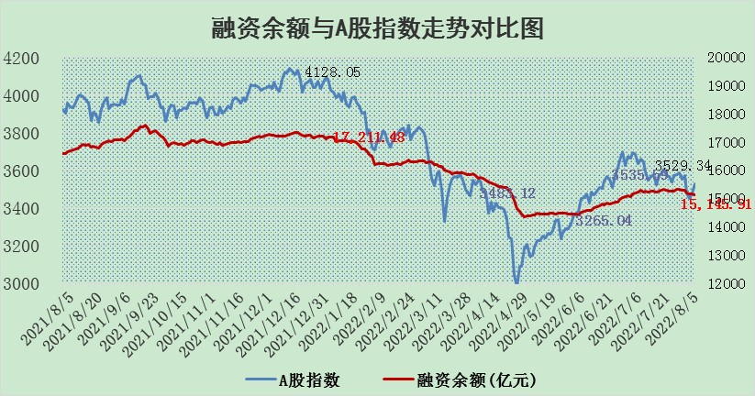

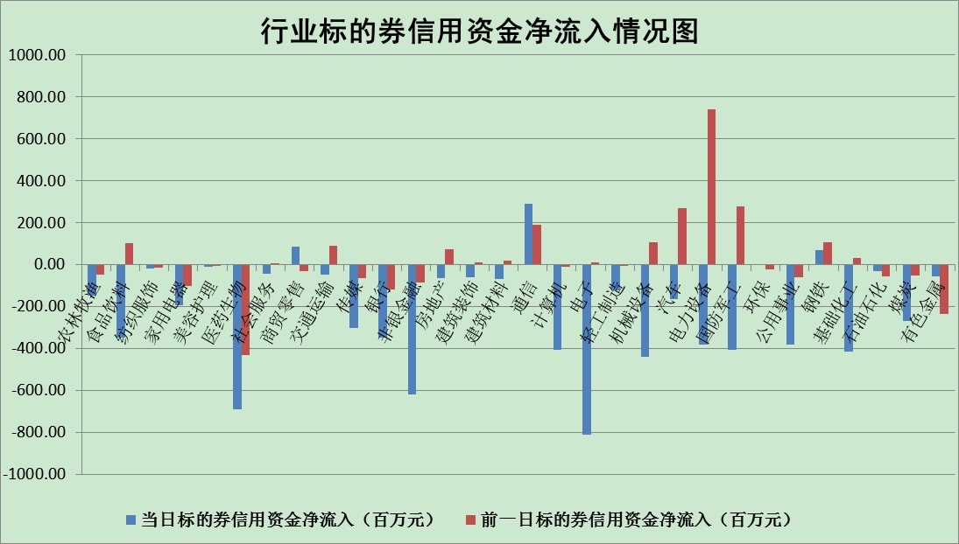

标的基金代码 | 标的基金简称 | 融资余额/市值(%) | 融资余额增幅(%) | 融资买入额/成交金额(%) | （融资余额净增额-融券余额净增额）/市值(‱) | 融券余额降幅(%) | ABS[（融资余额净增额-融券余额净增额）/市值净增额-1](%)
159902 | 华夏中小板ETF | 1.71 | -8.33 | 0.15 | -14.46 | 1.84 | 109.52
159915 | 易方达创业板ETF | 1.51 | 5.47 | 63374.68 | 5.99 | -3.28 | 96.19
159919 | 嘉实沪深300ETF | 5.23 | -0.34 | 0.43 | -2.21 | -4.12 | 101.39
159920 | 华夏恒生ETF | 108.93 | -0.10 | 18.55 | -10.86 | 4.08 | 120.06
159922 | 嘉实中证500ETF | 1.11 | 0.30 | 4.41 | -28.03 | -2.07 | 114.56
159925 | 南方沪深300ETF | 0.03 | -16.33 | 0.00 | -0.59 | 0.00 | 100.39
159928 | 消费ETF | 0.84 | 2.12 | 3.65 | 1.64 | -1.39 | 98.82
159934 | 易方达黄金ETF | 412.49 | -0.03 | 7.65 | -10.61 | 0.00 | 113.74
159939 | 全指信息技术ETF | 0.67 | 1.48 | 81.75 | 0.97 | 0.00 | 99.78
159940 | 全指金融地产ETF | 0.42 | -10.60 | 0.01 | -4.97 | 0.00 | 103.16
159995 | 半导体芯片ETF | 1.86 | 4.08 | 259.11 | 6.24 | -7.24 | 98.77
159997 | 天弘中证电子ETF | 2.60 | 3.99 | 20.77 | 1.05 | -301.93 | 99.78
159998 | 天弘中证计算机主题ETF | 0.16 | 2.63 | 0.07 | 0.40 | 0.00 | 99.91
510050 | 华夏上证50ETF | 11.38 | -1.04 | 118.78 | -12.30 | -2.44 | 137.26
510180 | 华安上证180ETF | 0.47 | -0.54 | 0.37 | -0.20 | 6.77 | 100.17
510880 | 华泰柏瑞红利ETF | 0.21 | 8.15 | 1.03 | 1.75 | 4.53 | 96.49
510900 | 易方达恒生H股ETF | 149.27 | 0.08 | 17.91 | 12.51 | 0.00 | 75.14
511010 | 5年期国债ETF | 0.00 | 0.00 | 0.00 | 0.00 | 0.00 | 100.00
511380 | 可转债及可交换债券ETF | 39.33 | 0.11 | 0.69 | 4.47 | 0.00 | 95.40
512000 | 全指证券ETF | 7.53 | -1.12 | 24.63 | -10.39 | -4.28 | 105.71
512010 | 沪深300医药卫生ETF | 4.49 | -1.78 | 32.45 | -8.28 | -0.97 | 102.88
512070 | 沪深300非银ETF | 3.06 | 0.81 | 56.85 | 1.07 | -17.92 | 99.51
512400 | 南方中证申万有色金属ETF | 0.97 | 3.40 | 0.36 | 3.50 | 0.47 | 98.75
512580 | 广发中证环保产业ETF | 0.71 | 7.75 | 0.31 | 4.80 | -0.83 | 94.17
512660 | 国泰中证军工ETF | 2.74 | -5.25 | 34.69 | -16.33 | -2.37 | 191.66
512800 | 华宝中证银行ETF | 12.28 | -0.99 | 2.62 | -11.46 | 10.31 | 128.91
512980 | 广发中证传媒ETF | 1.54 | -5.36 | 41.31 | -8.92 | -7.98 | 103.04
515030 | 华夏中证新能源汽车ETF | 1.48 | -7.34 | 13.79 | -11.65 | 0.37 | 109.50
515050 | 华夏中证5G通信主题ETF | 1.42 | -3.10 | 53.56 | -4.88 | -6.32 | 101.52
515070 | 华夏中证人工智能ETF | 0.99 | -6.02 | 0.41 | -6.35 | 0.00 | 101.73
标的股票比较指标 |  | 融资余额/流通A股市值(%) | 融资余额增幅(%) | 融资买入额/成交金额(%) | （融资余额净增额-融券余额净增额）/流通A股市值(‱) | 融券余额降幅(%) | ABS[（融资余额净增额-融券余额净增额）/流通A股市值净增额-1](%)
前十名标的个股 |  | 仁东控股 | 通鼎互联 | 民生银行 | 佛塑科技 | 波导股份 | 攀钢钒钛
 |  | 数码科技 | 龙软科技 | 中国银行 | 通鼎互联 | 红豆股份 | 纵横通信
 |  | 中体产业 | 九洲药业 | 外高桥 | 梦网集团 | 恒泰艾普 | 蒙泰高新
 |  | 尖峰集团 | 佛塑科技 | 亚通股份 | 龙软科技 | 昂立教育 | 方邦股份
 |  | 全柴动力 | 聚辰股份 | 中闽能源 | 同有科技 | 海欣股份 | 新安股份
 |  | 海兰信 | 攀钢钒钛 | 天威视讯 | 长电科技 | 埃夫特-U | 当升科技
 |  | 景兴纸业 | 西部超导 | 包钢股份 | 中科金财 | 冠豪高新 | 山科智能
 |  | 蒙草生态 | 安集科技 | 皖通高速 | 江淮汽车 | 京源环保 | 上海能源
 |  | 亚通股份 | 长电科技 | 杰美特 | 润和软件 | 中成股份 | 瀚川智能
 |  | 司尔特 | 睿创微纳 | 攀钢钒钛 | 东土科技 | 东江环保 | 三川智慧
后十名标的个股 |  | 广田集团 | 赣能股份 | 长江通信 | 大连重工 | 中国中期 | 冠农股份
 |  | 延安必康 | 大连重工 | 徐工机械 | 露笑科技 | 路德环境 | 顺灏股份
 |  | 曙光股份 | 方邦股份 | 广田集团 | 天和防务 | 新华网 | 乐凯胶片
 |  | 龙净环保 | 天和防务 | 延安必康 | 顺灏股份 | 凤凰股份 | 亚星客车
 |  | 中嘉博创 | 露笑科技 | 曙光股份 | 沪硅产业-U | 中远海科 | 凌云股份
 |  | 泰禾集团 | 北方华创 | 龙净环保 | 盛路通信 | 东来技术 | 唐人神
 |  | 苏宁易购 | 亚星客车 | 中嘉博创 | 方邦股份 | 欧比特 | 广宇发展
 |  | 中信国安 | 顺灏股份 | 泰禾集团 | 天玑科技 | 泰坦科技 | 盛路通信
 |  | 台海核电 | 和而泰 | 苏宁易购 | 鸿博股份 | 大连重工 | 中成股份
 |  | 当代文体 | 海尔生物 | 中信国安 | 软控股份 | 保变电气 | 露笑科技
说明：1.以上普通交易数据和信用交易数据皆以交易日收盘后数据为基准；2.上述标的证券总数据只计算标的证券市场总数据，不包括从标的证券中调出去标的证券数据，所以与交易所公布的总值略有不同； 3.上述行业采用申万一级行业分类；4.以上标的基金和标的个股中比较的6个指标值中：前5个（从左至右）为正向指标，值越大排名越靠前；第6个为逆向指标，值越小，排名越靠前；5.第6个指标中ABS[]表示求绝对值，其主要用于考量信用资金相对净流入对股价相对净变化的贡献程度；6.数据来源：wind，交易所。

